通用计算
 |  |  | 通过PCLK得出FPS |  |  | 对应函数 | UserMipi_GetPanelFre
英文名称 | 中文名称 | 参数 | PCLK | 850 | Mhz
h_active | 行有效 | 2880 | FPS | 70.18 | Hz
v_active | 列有效 | 1920 | 70.176481467
h_back_porch | 行后沿 | 40
h_front_porch | 行前沿 | 8 | 通过FPS得出PCLK |  |  | 对应函数 | UserMipi_ConfPanelFre
h_pulse_width | 行脉冲 | 32 | FPS | 60 | Hz
v_back_porch | 列后沿 | 2092 | PCLK | 726.74 | Mhz
v_front_porch | 列前沿 | 72 | 726.7392
v_pulse_width | 列脉冲 | 8
h_total | 行总数 | 2960 | 计算所需要得HS_Mbps |  |  |  | 对应函数 | UserMipi_GetPanelHS_Mbps
v_total | 列总数 | 4092 | PCLK来源 | 通过PCLK得出FPS
 |  |  | Lane类型 | _C_PHY_6LANE
 |  |  | 数据位数 | 24
 |  |  | 需要得HS | 1491.23 | Mbps
 |  |  | 1491.2280702

计算基础
通用公式 | PCLK= | h_active+h_back_porch+h_front_porch+h_pulse_width |  |  | * | v_active+v_back_porch+v_front_porch+v_pulse_width |  |  |  |  | * | FPS

 |  |  |  |  |  |  |  |  | 压缩系数 | 2.28
 | 注意
 |  | 需输入的参数 | 通过PCLK得出FPS | 850 |  | _D_PHY_1LANE | 1 | 1
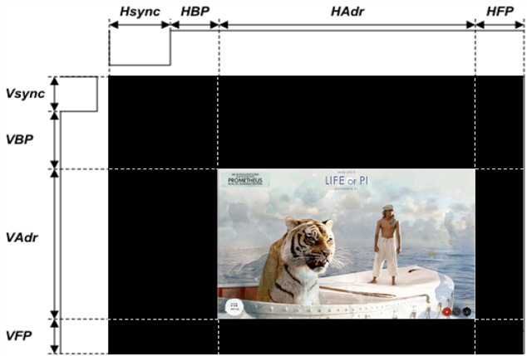
 |  | 计算结果 | 通过FPS得出PCLK | 726.74 |  | _D_PHY_2LANE | 1 | 2
 |  |  |  |  |  | _D_PHY_3LANE | 1 | 3
 |  |  | 850 |  |  | _D_PHY_4LANE | 1 | 4
 |  |  |  |  |  | _D_PHY_8LANE | 1 | 8
 |  |  |  |  |  | _C_PHY_1LANE | 2.28 | 1
 |  |  |  |  |  | _C_PHY_2LANE | 2.28 | 2
 |  |  |  |  |  | _C_PHY_3LANE | 2.28 | 3
 |  |  |  |  |  | _C_PHY_6LANE | 2.28 | 6

 |  |  |  |  |  | 2.28
 |  |  |  |  |  | 6

